1.1
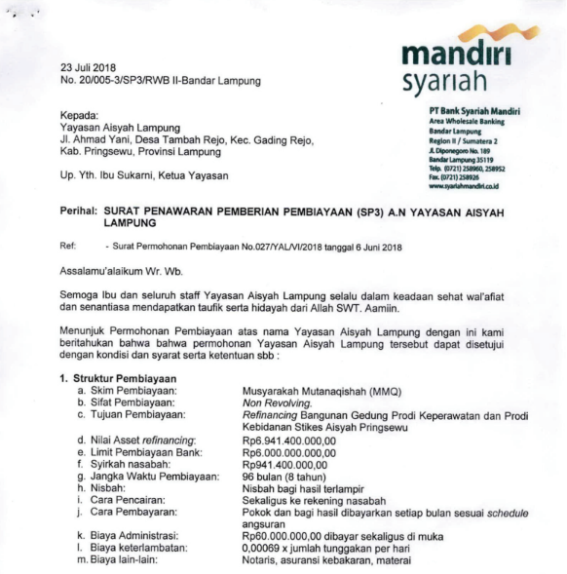

Pembayaran Cicilan dan Bunga Pinjaman |  |  |  | Pembayaran Cicilan dan Bunga Pinjaman
PT BSM I |  |  |  | PT BSM II
Tgl | Total Bayar | Pembayaran Pokok | Margin Bunga | Tgl | Total Bayar | Pembayaran Pokok | Margin Bunga
2023-01-25 | 15,227,429 | 6,056,558 | 9,170,871 | 2023-01-25 | 102,528,958 | 37,044,172 | 65,484,786
2023-02-25 | 15,227,429 | 6,128,947 | 9,098,482 | 2023-02-25 | 102,528,958 | 37,460,919 | 65,068,039
2023-03-25 | 15,227,429 | 6,202,151 | 9,025,279 | 2023-03-25 | 102,528,958 | 37,882,354 | 64,646,604
2023-04-25 | 15,227,429 | 6,276,177 | 8,951,252 | 2023-04-25 | 102,528,958 | 38,308,531 | 64,220,427
2023-05-25 | 15,227,429 | 6,351,037 | 8,876,392 | 2023-05-25 | 102,528,958 | 38,739,502 | 63,789,456
2023-06-25 | 15,227,429 | 6,426,739 | 8,800,690 | 2023-06-25 | 102,528,958 | 39,175,321 | 63,353,637
2023-07-25 | 15,227,429 | 6,503,292 | 8,724,137 | 2023-07-25 | 102,528,958 | 39,616,044 | 62,912,915
2023-08-25 | 15,227,429 | 6,580,707 | 8,646,722 | 2023-08-25 | 102,528,958 | 40,061,724 | 62,467,234
2023-09-25 | 15,227,429 | 6,658,993 | 8,568,437 | 2023-09-25 | 102,528,958 | 40,512,419 | 62,016,540
2023-10-25 | 15,227,429 | 6,738,159 | 8,489,270 | 2023-10-25 | 102,528,958 | 40,968,183 | 61,560,775
2023-11-25 | 15,227,429 | 6,918,215 | 8,309,214 | 2023-11-25 | 102,528,958 | 40,968,183 | 61,560,775
2023-12-25 | 15,227,429 | 6,999,173 | 8,228,256 | 2023-12-25 | 102,528,958 | 41,429,075 | 61,099,883
 |  |  | 104,889,002 |  |  |  | 758,181,070

